Анкета пустая
№ | Наименование ТМЦ / услуги (на русском) | Краткое описание и цель использования | Фото (общий вид) | Нормативный срок поставки ТМЦ
1 | 4 | 18 | 20 | 21
 | заполнить вручную | заполнить вручную | заполнить вручную | заполнить вручную
1 | Upper lip knife (ANGC.029.00.001) | X-JET knife units regulate the amount of melt applied to the strip surface using precisely directed jets of compressed air, ensuring a uniform coating of the required thickness. X-JET knives always operate in pairs and are positioned on either side of the strip flow path directly above the bath. The knives are equipped with an automatic pneumatic edge cleaning system, but manual cleaning is also possible. | 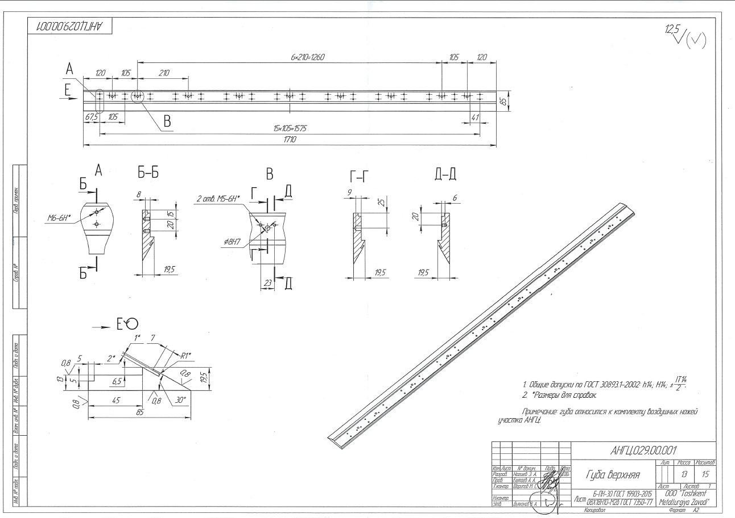 | 2 PC

